Detalhamento_Avarias
Detalhamento da Cobrança

Cliente | xxxx
Contrato: | xxxx

Placa: | xxxx |  | VALOR TOTAL
Modelo: | NOVA STRADA ENDURANCE CABINE PLUS 1.4 8V FLEX 2P C/AR |  | R$2,160.00
Cor:

1 | Pintura para-choque dianteiro | Valor | R$320.00
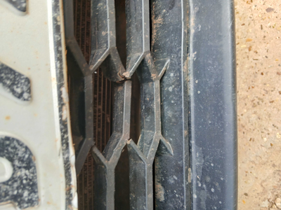

2 | Pintura para-choque traseiro | Valor | R$320.00
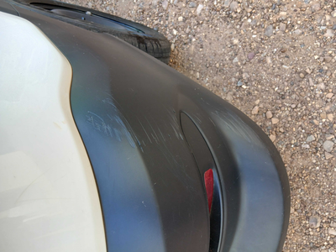

3 | AGENTE_IA-avaria - Emblema dianteiro danificado/solto (inspecionar e substituir se necessário) |  | R$0.00
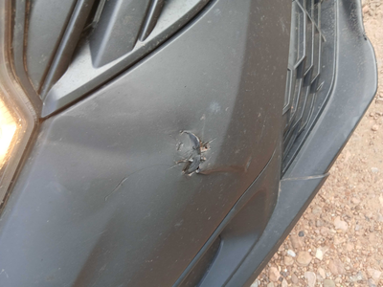

4 | Recuperação e pintura capô |  | R$420.00
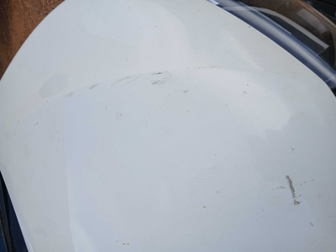

5 | Pintura do capô |  | R$340.00

6 | Recuperação e pintura porta dianteira direita |  | R$420.00
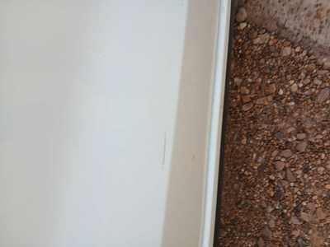

7 | Pintura porta dianteira direita |  | R$340.00

8 | CHECKLIST - Avaria reportada na peça 'teto' (REVISAR) |  | R$0.00
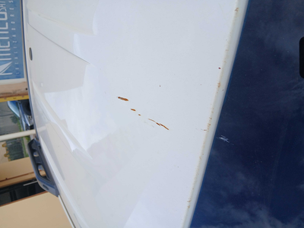

9 | PEÇA (cotação manual): emblema dianteiro — Possível dano/soltura do emblema detectado visualmente; inspecionar e cotar substituição se aplicável. |  | R$0.00

